ACTIVOS DE INFORMACIÓN
 ç | FORMATO DE GESTIÓN Y CLASIFICACIÓN DE ACTIVOS DE INFORMACIÓN |  |  |  |  |  |  |  |  |  |  |  |  |  |  |  |  |  |  |  |  |  |  |  |  |  |  |  |  |  |  | Código: GIC-TEI-F-09
 |  |  |  |  |  |  |  |  |  |  |  |  |  |  |  |  |  |  |  |  |  |  |  |  |  |  |  |  |  |  |  | Fecha actualización:08/05/2026
 |  |  |  |  |  |  |  |  |  |  |  |  |  |  |  |  |  |  |  |  |  |  |  |  |  |  |  |  |  |  |  | Versión: 1

IDENTIFICACIÓN DEL ACTIVO DE INFORMACIÓN ( LEY 594 DE 2000 - LEY 1712 DE 2014- DECRETO 103 DE 2015 - DECRETO 1080 DE 2015 - ISO 27001 ) |  |  |  |  |  |  |  |  |  |  |  |  |  |  |  |  | CLASIFICACIÓN DEL ACTIVO DE INFORMACIÓN ( ISO 27001 ) |  |  |  |  |  | ÍNDICE DE INFORMACIÓN CLASIFICADA Y RESERVADA ( DECRETO 103 DE 2015) |  |  |  |  |  | DATOS PERSONALES ( LEY 1581 DE 2012)
Proceso | Subproceso | Código del sistema de gestión documental | Identificador | Tipo | Dependencia | Serie documental | Subserie documental | Nombre | Cantidad | Descripción | Cargo de la producción de la información ( Propietario del activo) | Fecha de generación de la información | Cargo de la persona encargada de la información (Custodio del activo) | Fecha de ingreso del activo al archivo | Medio de conservación | Formato | Confidencialidad | Integridad | Disponibilidad | Criticidad del activo | Información publicada | Lugar de consulta o ubicación | Objeto legítimo de la excepción | Fundamento constitucional o legal | Fundamento jurídico de la excepción | Excepción total o parcial | Fecha de clasificación (DD/MM/AAAA) | Tiempo de clasificación | ¿Contiene datos personales? | ¿Contiene datos personales de niños, niñas o adolescentes? | Tipos de datos personales | Finalidad de la recolección de los datos personales | Existe la autorización para el tratamiento de los datos personales
Desarrollo Social Integral y Ambiental del Territorio | Gestión Turística |  |  | Software | Turismo |  |  | SISNET | 1 | Software de gestión de correspondencia. | Auxiliar administrativa | 05/06/2026 | Profesional Atención al ciudadano. | N/A | Digital | Sistema de Información | Información pública clasificada | Media | Baja | MEDIA | No publicada o disponible | Portal web de terceros | Sí | Ley 1581 de 2012 | Artículo 10 y 13 | Parcial | 46167 | 1 año
Desarrollo Social Integral y Ambiental del Territorio | Gestión Turística |  |  | Servicios | Turismo |  |  | Sistema de Correo Institucional | 1 | Plataforma de correo electrónico institucional para comunicaciones oficiales. | Secretario de despacho | 05/06/2026 | Técnico administrativo 1 -Oficina TIC | N/A | Digital | Otro | Información pública clasificada | Alta | Alta | MEDIA | No publicada o disponible | Portal web de terceros | No | Ley 1755 de 2015 | Artículo 27 | Parcial | 46167 | 1 año
Desarrollo Social Integral y Ambiental del Territorio | Gestión Turística |  |  | Software | Turismo |  |  | Repositorio Archivo digital de correspondecia | 1 | Base de datos en Drive de la correspondencia fisica escaneada y digital | Secretario de despacho | 05/06/2026 | Técnico administrativo 1 -Oficina TIC | N/A | Digital | Sistema de Información | Información pública reservada | Alta | Alta | ALTA | No publicada o disponible | Portal web de terceros | Sí | Ley 1581 de 2012 |  | Total | 46177 | 1 año
Desarrollo Social Integral y Ambiental del Territorio | Gestión Turística |  |  | Servicios | Turismo |  |  | GECO | 1 | Plataforma de gestión contractual | Secretario de despacho | 05/06/2026 | Secretaría Jurídica | N/A | Sistema de Información | Sistema de Información | Información pública reservada | Alta | Baja | ALTA | No publicada o disponible | Base de datos | No aplica |  |  | Sin excepción | 46177 | 1 año
Desarrollo Social Integral y Ambiental del Territorio | Gestión Turística |  |  | Hardware | Turismo |  |  | Portal web | 1 | Vivejamundi.com, es la plataforma digital oficial que promociona la oferta turística del Municipio. (Directorio oficial de operadores turísticos de Jamundí) | Secretario de Despacho | 05/06/2026 | Jefe de Oficina Comunicaciones | N/A | Digital | Otro | Información pública | Media | Alta | MEDIA | Publicada | Portal web propios | No aplica |  |  | Sin excepción | 46177 | 1 año
 |  |  |  |  |  |  |  |  |  |  |  |  |  |  |  |  |  |  |  | FALTAN DATOS
 |  |  |  |  |  |  |  |  |  |  |  |  |  |  |  |  |  |  |  | FALTAN DATOS
 |  |  |  |  |  |  |  |  |  |  |  |  |  |  |  |  |  |  |  | FALTAN DATOS
 |  |  |  |  |  |  |  |  |  |  |  |  |  |  |  |  |  |  |  | FALTAN DATOS
 |  |  |  |  |  |  |  |  |  |  |  |  |  |  |  |  |  |  |  | FALTAN DATOS
 |  |  |  |  |  |  |  |  |  |  |  |  |  |  |  |  |  |  |  | FALTAN DATOS
 |  |  |  |  |  |  |  |  |  |  |  |  |  |  |  |  |  |  |  | FALTAN DATOS
 |  |  |  |  |  |  |  |  |  |  |  |  |  |  |  |  |  |  |  | FALTAN DATOS
 |  |  |  |  |  |  |  |  |  |  |  |  |  |  |  |  |  |  |  | FALTAN DATOS
 |  |  |  |  |  |  |  |  |  |  |  |  |  |  |  |  |  |  |  | FALTAN DATOS
 |  |  |  |  |  |  |  |  |  |  |  |  |  |  |  |  |  |  |  | FALTAN DATOS
 |  |  |  |  |  |  |  |  |  |  |  |  |  |  |  |  |  |  |  | FALTAN DATOS
 |  |  |  |  |  |  |  |  |  |  |  |  |  |  |  |  |  |  |  | FALTAN DATOS
 |  |  |  |  |  |  |  |  |  |  |  |  |  |  |  |  |  |  |  | FALTAN DATOS
 |  |  |  |  |  |  |  |  |  |  |  |  |  |  |  |  |  |  |  | FALTAN DATOS
 |  |  |  |  |  |  |  |  |  |  |  |  |  |  |  |  |  |  |  | FALTAN DATOS
 |  |  |  |  |  |  |  |  |  |  |  |  |  |  |  |  |  |  |  | FALTAN DATOS
 |  |  |  |  |  |  |  |  |  |  |  |  |  |  |  |  |  |  |  | FALTAN DATOS
 |  |  |  |  |  |  |  |  |  |  |  |  |  |  |  |  |  |  |  | FALTAN DATOS
 |  |  |  |  |  |  |  |  |  |  |  |  |  |  |  |  |  |  |  | FALTAN DATOS
 |  |  |  |  |  |  |  |  |  |  |  |  |  |  |  |  |  |  |  | FALTAN DATOS
 |  |  |  |  |  |  |  |  |  |  |  |  |  |  |  |  |  |  |  | FALTAN DATOS
 |  |  |  |  |  |  |  |  |  |  |  |  |  |  |  |  |  |  |  | FALTAN DATOS
 |  |  |  |  |  |  |  |  |  |  |  |  |  |  |  |  |  |  |  | FALTAN DATOS
 |  |  |  |  |  |  |  |  |  |  |  |  |  |  |  |  |  |  |  | FALTAN DATOS
 |  |  |  |  |  |  |  |  |  |  |  |  |  |  |  |  |  |  |  | FALTAN DATOS
 |  |  |  |  |  |  |  |  |  |  |  |  |  |  |  |  |  |  |  | FALTAN DATOS
 |  |  |  |  |  |  |  |  |  |  |  |  |  |  |  |  |  |  |  | FALTAN DATOS
 |  |  |  |  |  |  |  |  |  |  |  |  |  |  |  |  |  |  |  | FALTAN DATOS
 |  |  |  |  |  |  |  |  |  |  |  |  |  |  |  |  |  |  |  | FALTAN DATOS
 |  |  |  |  |  |  |  |  |  |  |  |  |  |  |  |  |  |  |  | FALTAN DATOS
 |  |  |  |  |  |  |  |  |  |  |  |  |  |  |  |  |  |  |  | FALTAN DATOS
 |  |  |  |  |  |  |  |  |  |  |  |  |  |  |  |  |  |  |  | FALTAN DATOS
 |  |  |  |  |  |  |  |  |  |  |  |  |  |  |  |  |  |  |  | FALTAN DATOS
 |  |  |  |  |  |  |  |  |  |  |  |  |  |  |  |  |  |  |  | FALTAN DATOS
 |  |  |  |  |  |  |  |  |  |  |  |  |  |  |  |  |  |  |  | FALTAN DATOS
 |  |  |  |  |  |  |  |  |  |  |  |  |  |  |  |  |  |  |  | FALTAN DATOS
 |  |  |  |  |  |  |  |  |  |  |  |  |  |  |  |  |  |  |  | FALTAN DATOS
 |  |  |  |  |  |  |  |  |  |  |  |  |  |  |  |  |  |  |  | FALTAN DATOS
 |  |  |  |  |  |  |  |  |  |  |  |  |  |  |  |  |  |  |  | FALTAN DATOS
 |  |  |  |  |  |  |  |  |  |  |  |  |  |  |  |  |  |  |  | FALTAN DATOS
 |  |  |  |  |  |  |  |  |  |  |  |  |  |  |  |  |  |  |  | FALTAN DATOS
 |  |  |  |  |  |  |  |  |  |  |  |  |  |  |  |  |  |  |  | FALTAN DATOS
 |  |  |  |  |  |  |  |  |  |  |  |  |  |  |  |  |  |  |  | FALTAN DATOS
 |  |  |  |  |  |  |  |  |  |  |  |  |  |  |  |  |  |  |  | FALTAN DATOS
 |  |  |  |  |  |  |  |  |  |  |  |  |  |  |  |  |  |  |  | FALTAN DATOS
 |  |  |  |  |  |  |  |  |  |  |  |  |  |  |  |  |  |  |  | FALTAN DATOS
 |  |  |  |  |  |  |  |  |  |  |  |  |  |  |  |  |  |  |  | FALTAN DATOS
 |  |  |  |  |  |  |  |  |  |  |  |  |  |  |  |  |  |  |  | FALTAN DATOS
 |  |  |  |  |  |  |  |  |  |  |  |  |  |  |  |  |  |  |  | FALTAN DATOS
 |  |  |  |  |  |  |  |  |  |  |  |  |  |  |  |  |  |  |  | FALTAN DATOS
 |  |  |  |  |  |  |  |  |  |  |  |  |  |  |  |  |  |  |  | FALTAN DATOS
 |  |  |  |  |  |  |  |  |  |  |  |  |  |  |  |  |  |  |  | FALTAN DATOS
 |  |  |  |  |  |  |  |  |  |  |  |  |  |  |  |  |  |  |  | FALTAN DATOS
 |  |  |  |  |  |  |  |  |  |  |  |  |  |  |  |  |  |  |  | FALTAN DATOS
 |  |  |  |  |  |  |  |  |  |  |  |  |  |  |  |  |  |  |  | FALTAN DATOS
 |  |  |  |  |  |  |  |  |  |  |  |  |  |  |  |  |  |  |  | FALTAN DATOS
 |  |  |  |  |  |  |  |  |  |  |  |  |  |  |  |  |  |  |  | FALTAN DATOS
 |  |  |  |  |  |  |  |  |  |  |  |  |  |  |  |  |  |  |  | FALTAN DATOS
 |  |  |  |  |  |  |  |  |  |  |  |  |  |  |  |  |  |  |  | FALTAN DATOS
 |  |  |  |  |  |  |  |  |  |  |  |  |  |  |  |  |  |  |  | FALTAN DATOS
 |  |  |  |  |  |  |  |  |  |  |  |  |  |  |  |  |  |  |  | FALTAN DATOS
 |  |  |  |  |  |  |  |  |  |  |  |  |  |  |  |  |  |  |  | FALTAN DATOS
 |  |  |  |  |  |  |  |  |  |  |  |  |  |  |  |  |  |  |  | FALTAN DATOS
 |  |  |  |  |  |  |  |  |  |  |  |  |  |  |  |  |  |  |  | FALTAN DATOS
 |  |  |  |  |  |  |  |  |  |  |  |  |  |  |  |  |  |  |  | FALTAN DATOS
 |  |  |  |  |  |  |  |  |  |  |  |  |  |  |  |  |  |  |  | FALTAN DATOS
 |  |  |  |  |  |  |  |  |  |  |  |  |  |  |  |  |  |  |  | FALTAN DATOS
 |  |  |  |  |  |  |  |  |  |  |  |  |  |  |  |  |  |  |  | FALTAN DATOS
 |  |  |  |  |  |  |  |  |  |  |  |  |  |  |  |  |  |  |  | FALTAN DATOS

7 MAPA CALOR INHEREN Y RESIDUAL
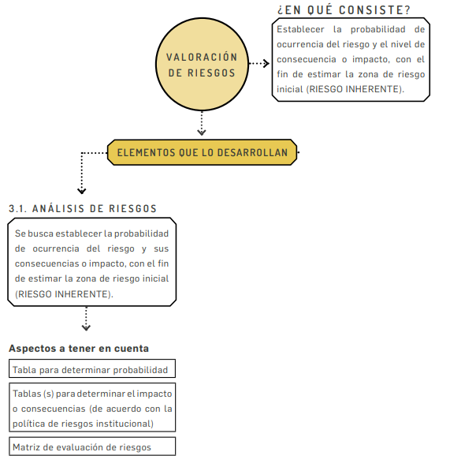
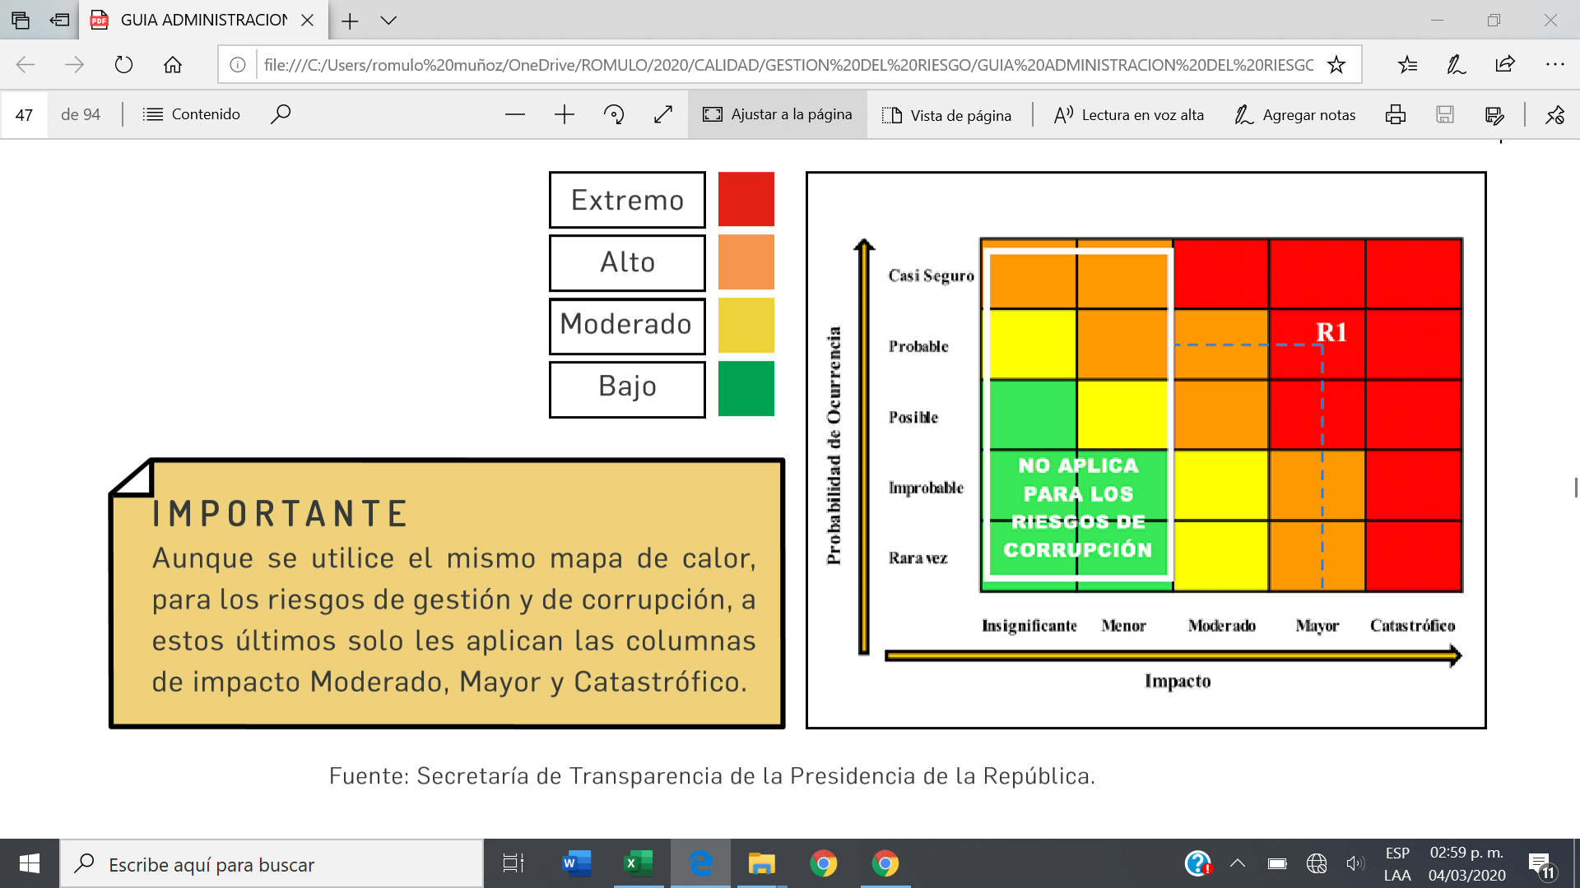
 | MAPA DE RIESGOS |  |  |  |  |  |  | Elaboración o Actualización: | 2025-11-30
 |  |  |  | VERSIÓN: | 1 |  |  | Vigencia: | 2026-01-01 | Al | 2026-12-31

ENTIDAD: | 0
PROCESO: | 0

MAPA DE CALOR RIESGO INHERENTE |  |  |  |  |  |  | MAPA DE CALOR RIESGO RESIDUAL
 |  | Impacto |  |  |  |  |  |  | Impacto
 |  | Leve | Menor | Moderado | Mayor | Catastrófico |  |  | Leve | Menor | Moderado | Mayor | Catastrófico
Probabilidad | Muy Alta |  |  |  |  |  | Probabilidad | Muy Alta
 | Alta |  | R1 R4 |  | R2 R3 |  |  | Alta
 | Media |  |  | R5 |  |  |  | Media
 | Baja |  |  |  |  |  |  | Baja |  | R1 R4 | R3 R5 | R2
 | Muy Baja |  |  |  |  |  |  | Muy Baja

